清单表1
汇总清单
序号 | 名称 | 款式图片 | 规格 | 单位 | 最高限价 | 参数 | 供应商报价
1 | 文件柜 | 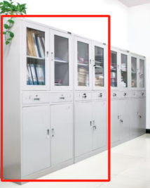 | W860*D390*H1800MM | 个 | 830 | 采用0.6MM厚冷轧钢板，4门，中间带抽屉，经脱脂、除锈、磷化等多重工艺处理，不生锈；油漆彩环氧树脂和聚酯之混合型热固热粉沫涂料经静电喷涂；倒棱、圆角、圆线均匀一致，榫及自装配拆装产品零件结合牢固严密，活动部位保证灵活自如、无杂音。表面光亮平滑，没有剥落、露底、针孔、花斑、划痕，配优质五金拉手及锁具。
2 | 不锈钢脚踏 | 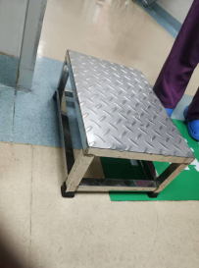 | W400*D400*H300MM | 个 | 330 | 采用201不锈钢，全焊接而成，材料采用1.2MM。
3 | 移动桌 | 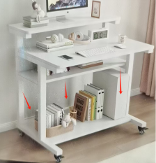 | W700*D580*H880MM | 张 | 695 | 基材采用冷轧钢板，厚度为1.2MM，其余板为实木夹板，富美家A级绒面三聚腈胺板覆面、板材颜色备有灰白、杏色、枫木色等十多种颜色选择，采用2mm厚PVC封边。配件：采用优质静电防锈五金配件，底部带轮子。
4 | 条形桌 | 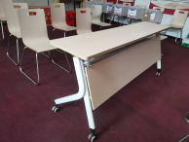 | W1800*D400*H740MM | 张 | 815 | 条形桌，可以折叠，方便收纳，桌面材料采用环保板，环保耐用，脚采用冷轧钢板。
5 | 不锈钢候诊椅 | 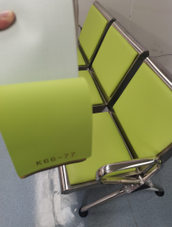 | W2300*D650*H780MM | 排 | 1860 | 不锈钢材质，椅座及椅背为整体冲压成形，无任何锐角，座和背的弯度100度，座板前方弯曲度140度，背板后方弯曲度140度，保证座板按人体曲线；坐垫及靠背表面安装高级西皮面料，柔软，PU高能发泡海绵座垫，椅座及椅背均需设有透气孔。透气孔的数量不应影响椅座及椅背的强度和承重能力。椅腿、椅座、椅背及承重连接横梁。为单杆件外形，椅腿底部附有橡塑垫以防损坏地面；颜色：按照客户选定的苹果绿K66-77。（4人位）
6 | 办公椅 | 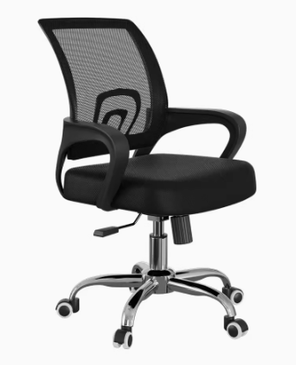 | 常规 | 把 | 380 | 采用高级网布，柔软，PU高能发泡海绵座垫，椅脚：采用镀锌脚，在受压迫500磅下往复10万次不损坏，间隙误差在1%毫米左右，移动杂音小.汽动杆、采用优质高能气压棒，伸缩30万次不漏气，升降自如。
7 | 移动升降桌 | 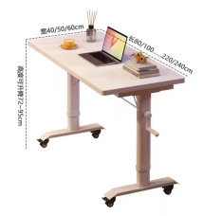 | W1000*D400*H720MM | 张 | 760 | 桌面材料采用环保板，环保耐用，脚采用冷轧钢板。
8 | 转椅 | 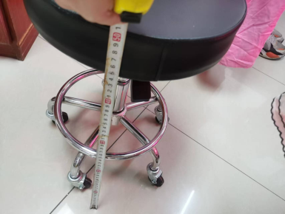 | 常规 | 张 | 360 | 采用高级西皮，柔软，PU高能发泡海绵座垫，椅脚：采用镀锌脚，在受压迫500磅下往复10万次不损坏，间隙误差在1%毫米左右，移动杂音小.汽动杆、采用优质高能气压棒，伸缩30万次不漏气，升降自如。
9 | 9门储物柜 | 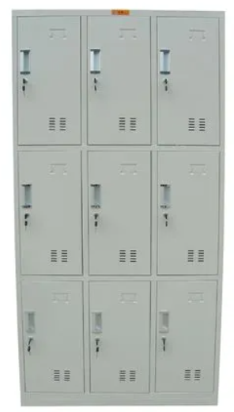 | W900*D420*H1800MM | 个 | 900 | 采用0.6MM厚冷轧钢板，9门，每门内部带1块层板，表面经脱脂、除锈、磷化等多重工艺处理，不生锈；油漆彩环氧树脂和聚酯之混合型热固热粉沫涂料经静电喷涂；倒棱、圆角、圆线均匀一致，榫及自装配拆装产品零件结合牢固严密，活动部位保证灵活自如、无杂音。表面光亮平滑，没有剥落、露底、针孔、花斑、划痕，配优质五金拉手及锁具。
10 | 办公椅 | 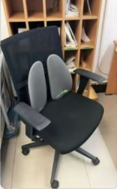 | 常规 | 把 | 420 | 采用高级网布，柔软，PU高能发泡海绵座垫，椅脚：采用黑胶脚，在受压迫500磅下往复10万次不损坏，间隙误差在1%毫米左右，移动杂音小.汽动杆、采用优质高能气压棒，伸缩30万次不漏气，升降自如。
11 | 茶几 | 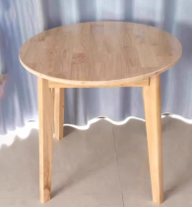 | W600*D600*H750MM | 张 | 650 | 实木结构，采用优质橡木。经过脱脂、除虫、干燥处理，含水率低于12%，符合国家标准。面漆采用PU聚氨酯环保漆，底漆采用PU聚酯耐黄变透明底漆和白底漆，油漆产品符合GB 18581-2009标准。颜色：原木色。
12 | 单人沙发 | 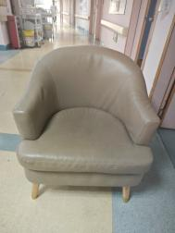 | 常规 | 把 | 570 | 基材采用木质框架，面料选用西皮，内部采用海绵，坐感舒适，颜色多样，易清洗；
13 | 靠背椅 | 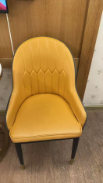 | 常规 | 把 | 350 | 基材采用木质框架，面料选用西皮，内部采用海绵，坐感舒适，颜色多样，易清洗；
14 | 弧形沙发 | 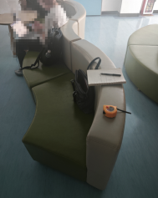 | W3500*D530*H750MM | 张 | 2810 | 基材采用木质框架，面料选用西皮，内部采用海绵，坐感舒适，颜色多样，易清洗；
15 | 茶几 | 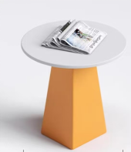 | W600*D600*H750MM | 个 | 310 | 基材为颗粒板，富美家A级绒面三聚腈胺板覆面、板材颜色备有灰白、杏色、枫木色等十多种颜色选择，茶几脚外面包西皮，配件：采用优质静电防锈五金配件。
16 | 靠背转椅 | 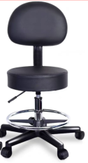 | 常规 | 把 | 480 | 采用西皮，柔软，PU高能发泡海绵座垫，椅轮：采用玻璃纤维增强尼龙，在受压迫500磅下往复10万次不损坏，间隙误差在1%毫米左右，移动杂音小.汽动杆、采用优质高能气压棒，伸缩30万次不漏气，升降自如。带靠背
17 | 单人沙发 | 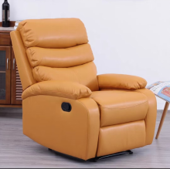 | W790*D980*H1050MM | 把 | 1300 | 采用纳米皮，柔软，PU高能发泡海绵座垫。分段多层靠背，公仔棉填充靠背，饱满软弹，依靠支撑感足，多区贴合，依靠舒适度好，流线长扶手。
18 | 屏风卡位 | 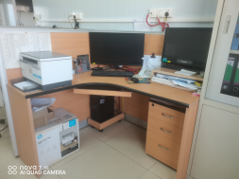 | W1300*D1300*H1200MM | 张 | 1670 | 屏风的框架采用各种优质氧化铝合金材框架，坚固耐用，实用美观大方抗腐蚀，防氧化，不变形。屏风中心板材：基材为高密度纤维板，外包三聚腈胺板,采用无胶水粘贴方式，安全无毒。台面：基材为25mm厚环保高密度颗粒板，2mm厚PVC封边.台面饰面采用绿色环保防火三聚氰胺板饰面，抗硬度性能良好，防火、防潮,耐磨、耐划痕、耐酸碱、耐烫、耐污染。
19 | 办公椅 | 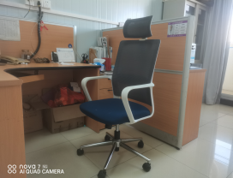 | 常规 | 把 | 430 | 采用高级网布，柔软，PU高能发泡海绵座垫，椅脚：采用镀锌脚，在受压迫500磅下往复10万次不损坏，间隙误差在1%毫米左右，移动杂音小.汽动杆、采用优质高能气压棒，伸缩30万次不漏气，升降自如。
20 | 弧形沙发 | 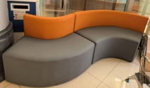 | W2300*D530*H750MM | 张 | 2650 | 基材采用木质框架，面料选用西皮，内部采用海绵，坐感舒适，颜色多样，易清洗；
21 | 不锈钢转椅 | 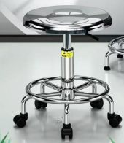 | 常规 | 把 | 380 | 采用304不锈钢，移动杂音小.汽动杆、采用优质高能气压棒，伸缩30万次不漏气，升降自如。
23 | 屏风卡位 | 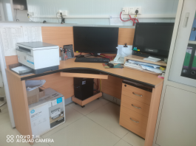 | W1500*D1500*H1200MM | 张 | 1820 | 屏风的框架采用各种优质氧化铝合金材框架，坚固耐用，实用美观大方抗腐蚀，防氧化，不变形。屏风中心板材：所有基材为E0刨花板,台面：基材为25mm厚，2mm厚PVC封边.带三抽柜1个，活动主机柜，抗硬度性能良好，防火、防潮,耐磨、耐划痕、耐酸碱、耐烫、耐污染。
24 | 办公椅 | 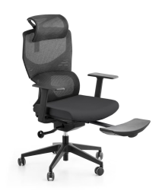 | 常规 | 把 | 570 | 1.可升降网头枕； 2.黑色全新料加纤背框，扪进口过测试特网； 3.腰部符合人体公学顶腰设计、更加舒适； 4.黑色全新料可升降2D扶手，TPU黑色扶手面； 5.座包一体成型定型海绵+塑胶底壳，永不变形，扪华宇透气网布； 6. 3.0mm厚度单手柄自载重底盘+可伸缩脚踏； 7.三级SGS认证气杆，100mm缩50mm； 8.340mm尼龙高脚，静压1000KG; 9.60mm尼龙+PU静音脚轮过BIFMA。 10.可躺式休息，带托脚功能。
25 | 沙发床 | 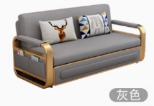 | W1900*D800*H850MM | 套 | 2500 | 采用科技布，基材采用木质框架， 内部采用海绵，坐感舒适，颜色按多样，易清洗；手动伸缩，带储物柜，可秒变大床。颜色采用灰色。
26 | 储物柜 |  | W2500*D600*H800MM | 个 | 4400 | 基材为多层实木夹板，柜子顶部带大理石，抗硬度性能良好，防火、防潮,耐磨、耐划痕、耐酸碱、耐烫、耐污染，门板采用欧式风格，美观，大气。
27 | 三人沙发 | 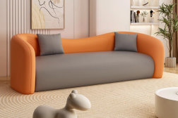 | W2300*D750*H720MM | 张 | 1990 | 采用西皮，基材采用木质框架， 内部采用海绵，坐感舒适，颜色可选，易清洗；
28 | 三人沙发 | 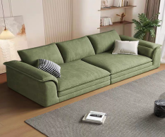 | W2100*D1000*H700MM | 张 | 2580 | 采用西皮，基材采用木质框架， 内部采用海绵，坐感舒适，颜色可选，易清洗；
29 | 单人床 | 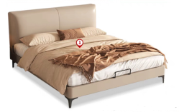 | W2000*D1000*H1050MM | 套 | 1970 | 木制基材采用实木，床板采用松木，床头靠背及床框架采用西皮，内部采用海绵，舒适，含10CM厚床垫。
30 | 单人折叠沙发 | 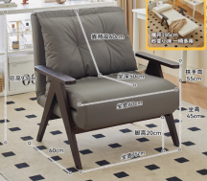 | W850*D600*H930MM | 套 | 980 | 采用西皮，基材采用木质框架， 内部采用海绵，坐感舒适，颜色可选，易清洗；
31 | 茶几 | 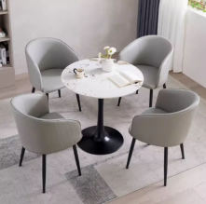 | W600*D600*H750MM | 张 | 467 | 桌面采用岩板，厚度为12MM， 茶几脚采用钢制脚，热固热粉沫涂料经静电喷涂；倒棱、圆角、圆线均匀一致，榫及自装配拆装产品零件结合牢固严密，活动部位保证灵活自如、无杂音
32 | 服务台 | 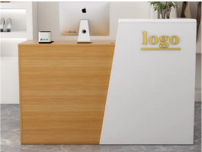 | W1200*D420*H1100MM | 张 | 1500 | 1、台基材为多层实木夹板，富美家A级三聚腈胺板覆面、板材颜色备有灰白、杏色、枫木色等十多种颜色选择，采用2mm厚PVC封边。 2、配件：采用优质静电防锈五金配件。 3、带三个抽屉。

清单表2
汇总清单
序号 | 名称 | 款式图片 | 规格 | 单位 | 最高限价 | 参数 | 供应商报价
1 | 实木隔断 | 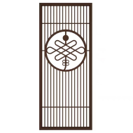 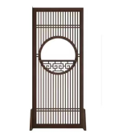 | W1200*D40*H1800MM | 块 | 2850 | 材料使用白蜡木制作而成，表面采用高级环保耐磨漆，五底三面工艺，底部带左右款式底座。
2 | 文件柜 | 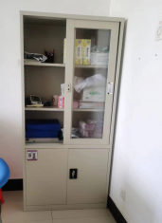 | W860*D390*H1800MM | 个 | 870 | 采用0.6MM厚冷轧钢板，上面3层，玻璃门，下面2层，铁门，经脱脂、除锈、磷化等多重工艺处理，不生锈；油漆彩环氧树脂和聚酯之混合型热固热粉沫涂料经静电喷涂；倒棱、圆角、圆线均匀一致，榫及自装配拆装产品零件结合牢固严密，活动部位保证灵活自如、无杂音。表面光亮平滑，没有剥落、露底、针孔、花斑、划痕，配优质五金拉手及锁具。
3 | 办公桌 | 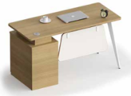 | W1400*D600*H750MM | 个 | 870 | 台面：基材为25mm厚环保高密度纤维板，富美家A级绒面三聚腈胺板覆面、板材颜色备有灰白、杏色、枫木色等十多种颜色选择，采用2mm厚PVC封边。配件：采用优质静电防锈五金配件;脚采用钢制脚。
4 | 办公椅 | 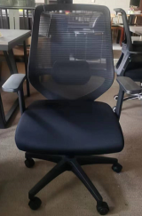 | 常规 | 把 | 460 | 采用高级网面面料，透气性强，柔软，PU高能发泡海绵座垫，椅轮：采用玻璃纤维增强尼龙，在受压迫500磅下往复10万次不损坏，间隙误差在1%毫米左右，移动杂音小.汽动杆、采用优质高能气压棒，伸缩30万次不漏气，升降自如。
5 | 沙发床 | 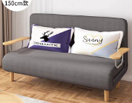 | W1500*D720*H820MM | 张 | 1470 | 棉麻面料，高弹海棉，钢架，橡木脚结构。拉链可拆洗。
6 | 茶几 | 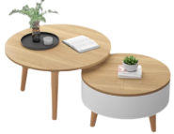 | 直径500+直径700 | 套 | 650 | 台面：基材为环保高密度纤维板，富美家A级绒面三聚腈胺板覆面、板材颜色备有灰白、杏色、枫木色等十多种颜色选择，采用2mm厚PVC封边。茶几脚采用实木。
7 | 储物柜 | 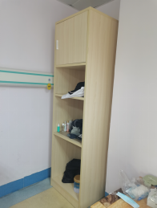 | W590*D550*H2100MM | 个 | 870 | 1、面料：采用环保板，上面一层带门，其余带层板。 2、封边：采用同色直边； 3、配件：优质配件，经防锈、防腐处理；
8 | 文件柜 | 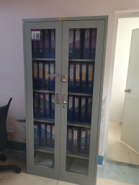 | W920*D460*H1800MM | 个 | 930 | 采用0.6MM厚冷轧钢板，6层带5块活动层板，经脱脂、除锈、磷化等多重工艺处理，不生锈；油漆彩环氧树脂和聚酯之混合型热固热粉沫涂料经静电喷涂；倒棱、圆角、圆线均匀一致，榫及自装配拆装产品零件结合牢固严密，活动部位保证灵活自如、无杂音。表面光亮平滑，没有剥落、露底、针孔、花斑、划痕，配优质五金拉手及锁具。
9 | 文件柜 | 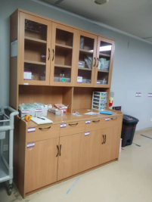 | W1600*D600/300*H2000MM | 个 | 3260 | 1、面料：采用环保板，上面下面带门，中间镂空。 2、封边：采用同色直边； 3、配件：优质配件，经防锈、防腐处理；
10 | 文件柜 | 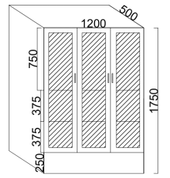 | W1200*D500*H1750MM | 个 | 2690 | 基材为25mm厚环保高密度颗粒板，2mm厚PVC封边.台面饰面采用绿色环保防火三聚氰胺板饰面，抗硬度性能良好，防火、防潮,耐磨、耐划痕、耐酸碱、耐烫、耐污染.采用优质五金配件。
11 | 转椅 | 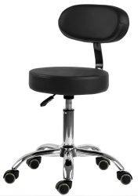 | 常规 | 把 | 410 | 采用高级西皮，柔软，PU高能发泡海绵座垫，椅脚：采用镀锌脚，在受压迫500磅下往复10万次不损坏，间隙误差在1%毫米左右，移动杂音小.汽动杆、采用优质高能气压棒，伸缩30万次不漏气，升降自如。
12 | 定制圆柱沙发 | 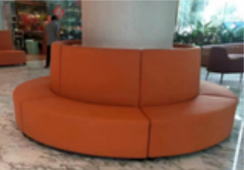 | 柱子64Cm沙发宽度55，做好周长5.5米 | 套 | 6500 | 面料选用西皮，坐感舒适，易清洗；基材：原木沙发框架，材质坚硬钢性强，承托力达250KG，含水率低于9%，经防腐防虫防潮等技术处理；辅料： PU阻燃成型高密度泡绵，用抽纱或丝绒覆面，高强度蛇型拉力筋结构，能均匀承托负重，在常期负重状态下性能保持良好，耐久不变形，高回弹，耐冲击。
13 | 文件柜 | 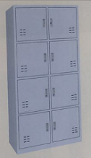 | W860*D390*H1800MM | 个 | 846 | 采用0.6MM厚冷轧钢板，8门，经脱脂、除锈、磷化等多重工艺处理，不生锈；油漆彩环氧树脂和聚酯之混合型热固热粉沫涂料经静电喷涂；倒棱、圆角、圆线均匀一致，榫及自装配拆装产品零件结合牢固严密，活动部位保证灵活自如、无杂音。表面光亮平滑，没有剥落、露底、针孔、花斑、划痕，配优质五金拉手及锁具。
14 | 文件柜 | 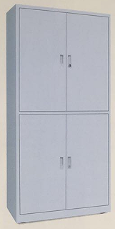 | W860*D390*H1800MM | 个 | 830 | 采用0.6MM厚冷轧钢板，4门，经脱脂、除锈、磷化等多重工艺处理，不生锈；油漆彩环氧树脂和聚酯之混合型热固热粉沫涂料经静电喷涂；倒棱、圆角、圆线均匀一致，榫及自装配拆装产品零件结合牢固严密，活动部位保证灵活自如、无杂音。表面光亮平滑，没有剥落、露底、针孔、花斑、划痕，配优质五金拉手及锁具。
15 | 定制双人屏风柜 | 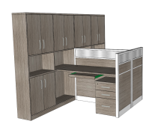 | W1400*D2800*H1800MM | 套 | 4640 | 台面：基材为25mm厚环保高密度纤维板，富美家A级绒面三聚腈胺板覆面、板材颜色 备有灰白、杏色、枫木色等十多种颜色选择，采用2mm厚PVC封边。配件：采用优质静电防锈五金配件;
16 | 定制办公桌 | 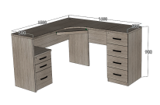 | W1500*D1600*H900MM | 张 | 2109 | 台面：基材为25mm厚环保高密度纤维板，富美家A级绒面三聚腈胺板覆面、板材颜色 备有灰白、杏色、枫木色等十多种颜色选择，采用2mm厚PVC封边。配件：采用优质静电防锈五金配件;
17 | 吊柜 |  | W1600*D300*H600MM | 个 | 760 | 台面：基材为环保高密度纤维板，富美家A级绒面三聚腈胺板覆面、板材颜色备有灰白、杏色、枫木色等十多种颜色选择，采用2mm厚PVC封边。茶几脚采用实木。
18 | 办公椅 | 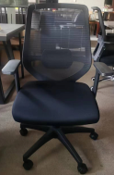 | 常规 | 把 | 435 | 采用高级网面面料，透气性强，柔软，PU高能发泡海绵座垫，椅轮：采用玻璃纤维增强尼龙，在受压迫500磅下往复10万次不损坏，间隙误差在1%毫米左右，移动杂音小.汽动杆、采用优质高能气压棒，伸缩30万次不漏气，升降自如。
19 | 定制茶水柜 | 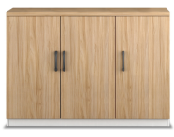 | W1200*D400*H800MM | 个 | 1620 | 柜面加黑色大理石，台面：基材为25mm厚环保高密度纤维板，富美家A级绒面三聚腈胺板覆面、板材颜色备有灰白、杏色、枫木色等十多种颜色选择，采用2mm厚PVC封边。配件：采用优质静电防锈五金配件;
20 | 床头柜 | 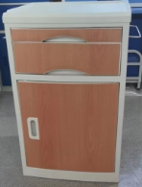 | 常规 | 个 | 400 | 1、结构：三层式结构，上部抽板，中间为抽屉，下部为带门密闭箱体。 2、柜体：优质ABS材料，耐高温，易清洁，采用ABS全新纯正工程塑料材料，加厚板材注塑成形、结实、耐用，不变形、不变色、耐腐蚀、防潮防水防烫，表面纹理细腻、平滑易清洁，方便使用，面贴木纹转印纸。
21 | 转椅 |  | 常规 | 把 | 350 | 采用高级西皮，柔软，PU高能发泡海绵座垫，椅轮：采用玻璃纤维增强尼龙，在受压迫500磅下往复10万次不损坏，间隙误差在1%毫米左右，移动杂音小.汽动杆、采用优质高能气压棒，伸缩30万次不漏气，升降自如。
22 | 定制厨柜 |  | W1470/1190*D500*H850/1320MM | 套 | 7000 | 基材采用实木多层板，富美家A级绒面三聚睛胺板覆面、板材颜色备有灰白、杏色、枫木色等十多种颜色选择，采用2mm厚PVC封边。配件: 采用优质静电防锈五金配件,桌面采用L形石面，进口黑金砂。( 含一个不锈钢洗手盘，一个单向水龙头)，柜门采用碳钢门板。
23 | 办公桌 |  | W1200*D600*H760MM | 张 | 400 | 1.基材:采用三聚氰胺饰面人造板。 2.脚架: 厚实承重管材。 3.封边胶:采用高温封边热溶胶，热稳定好，抗高低温性能好。 4.五金配件:所有五金件均作防锈、防腐处理: 导轨 (可承重50kg)、门较、拉手，均经过酸洗磷洗等防锈处理，表面镀层没有剥落现象。
24 | 椅子 |  | 常规 | 把 | 80 | 1.材质采用PP材质，耐刮易清洁。2.人体工学设计，结构稳定。 3.配有防滑脚垫，圆弧边角。 4.加厚材料。
25 | 刮痧实木凳 |  | W350*D380*H760MM | 套 | 2050 | 材料采用实木制作而成，表面采用高级环保耐磨漆，五底三面工艺，一套凳子分别为大中小椅子组合而成,大号规格为：350*380*760，中号规格为：290*200*270，小号规格为：290*290*100
26 | 办公椅 |  | 常规 | 把 | 475 | 采用高级网面面料，透气性强，柔软，PU高能发泡海绵座垫，椅轮：采用玻璃纤维增强尼龙，在受压迫500磅下往复10万次不损坏，间隙误差在1%毫米左右，移动杂音小.汽动杆、采用优质高能气压棒，伸缩30万次不漏气，升降自如。
27 | 定制皮坐垫 |  | 定制 | 张 | 75 | 坐垫采用西皮，坐感舒适，易清洗
28 | 床爬梯 |  | W350*D20*H1100MM | 个 | 210 | 材料表面经脱脂、除锈、磷化等多重工艺处理，不生锈；油漆彩环氧树脂和聚酯之混合型热固热粉沫涂料经静电喷涂；倒棱、圆角、圆线均匀一致，榫及自装配拆装产品零件结合牢固严密，活动部位保证灵活自如、无杂音。表面光亮平滑，没有剥落、露底、针孔、花斑、划痕。
31 | 电脑桌 |  | W1200*D600*H750MM | 张 | 700 | 台面：基材为25mm厚环保高密度纤维板，富美家A级绒面三聚腈胺板覆面、板材颜色备有灰白、杏色、枫木色等十多种颜色选择，采用2mm厚PVC封边。配件：采用优质静电防锈五金配件;
32 | 办公椅 |  | 常规 | 把 | 400 | 采用高级网面面料，透气性强，柔软，PU高能发泡海绵座垫，椅轮：采用玻璃纤维增强尼龙，在受压迫500磅下往复10万次不损坏，间隙误差在1%毫米左右，移动杂音小.汽动杆、采用优质高能气压棒，伸缩30万次不漏气，升降自如。
33 | 长凳 |  | W1600*D400*H430MM | 张 | 1340 | 面料选用西皮，坐感舒适，易清洗；基材采用采用三聚氰胺饰面板。
35 | 陪护椅 |  | 常规 | 把 | 275 | 坐垫及靠背基材采用塑料压铸而成后再安装高级西皮面料，柔软，PU高能发泡海绵座垫，椅架：采用电镀脚。

